상품제안서
월레스와 그로밋 리갈패드 A5 | 상품코드: F26333

 |  |  |  |  |  |  | 02-412-0044 | www.easy1.co.kr
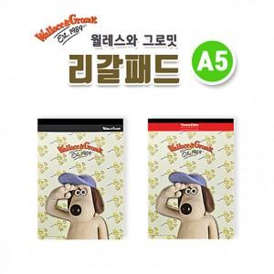

【상세/제작정보】 | 기본수량 이상 단면(유광코팅) 칼라스티커 무료 기본수량 미만시 인쇄비 추가 스티커 제작시 흰색 바탕의 디자인은 리갈패드의 기성 로고가 약간 비치니 참고 바랍니다.

【인쇄/포장옵션】 | 스티커 / OPP(비닐)

【공급단가】 | 수량 | 500~ | 1,000~ | 3,000~ | 5,000~ | 10,000~
*VAT별도 | 단가 | 1,230원 | 1,210원 | 1,180원 | 1,140원 | 1,090원

【상품 URL】 | https://dev.easy1.co.kr:443/src/goods_detail.php?gdno=26333

